要項
令和3年度 |  | 第44回
市民バドミントン選手権大会要項
1. | 主催 | ・ | （公財）豊田市スポーツ協会
2. | 主管 | ・ | 豊田市バドミントン協会
3. | 後援 | ・ | 豊田市教育委員会
4. | 日時 | ・ | 令和3年 １１月 ２１日（ 日 ） 午前9時から
5. | 会場 | ・ | 豊田市 運動公園体育館（0565-45-4855）
6. | 参加資格 | ・ | ①市内在住、在勤、在学、高校生以上の方。
 |  |  | ②選手は自己の健康に異常のない事を確認した者とします。
7. | 試合方法 | ・ | すべて複（ダブルス）とし､予選リーグ・決勝トーナメント方式とします。
 |  |  | 《出場人数多数の場合､全ﾄｰﾅﾒﾝﾄ方式もありうる》
8. | 種目 | ・ | ●一般男子の部Ａクラス ●一般女子の部Ａクラス
 |  |  | ●一般男子の部Ｂクラス ●一般女子の部Ｂクラス
 |  |  | （Bクラスは､各地区大会で優勝経験の無い方､但し５０才以上の方は選択可）
 |  |  | （Bクラスの方は､参加者状況次第でAクラスに変更してもらう場合もあります）
9. | 参加料 | ・ | 1ダブルス 協会登録者 2,000円 |  | 高校生 1,500円
 |  |  |  | 未 登録者 4,000円 | 〃 3,000円
 |  |  | 注：ペア内に未登録者がいる場合は未登録扱いとなります
 |  |  | ※申込後の原則返金はしませんが 万が一 新型ｺﾛﾅ影響等で中止になった場合は参加費
 |  |  | のみ返金します 登録料は年間協力金と位置づけ返金しませんのでご了承願います
10. | 申込方法 | ・ | 所定の用紙により参加料を添えて １０月 １日（金）～ １０月２９日（金）
 |  |  | までにスカイホール豊田へ申込んで下さい。
 |  |  | (◆体育館受付時間 9:00～21:00(月曜休み))
11. | 表彰 | ・ | 各クラス1位から3位まで表彰します。
12. | 問合せ先 | ・ | 辻口 裕信 (℡ 090-4210-7127)
13. | その他 | ・ | ①電話での受付はいたしません。
 |  |  | ②組合せは協会一任とします。
 |  |  | ③試合中の怪我等の応急処置は主催者が行うが、それ以後の処置については
 |  |  | 1日スポーツ傷害保険の規定範囲内での措置とし、以後の責任は負いません。
 |  |  | ④体育館内及び、試合は専用シューズを使用の事、守らない場合は試合に
 |  |  | 参加出来ない事もあるので、充分注意して下さい。
 |  |  | ⑤貴重品は各自で保管の事、盗難等 発生しても主催者側は責任は負いません。
 |  |  | ⑥優勝者は写真をホームページに掲載しますのでご了承願います。
 |  |  | （ご都合が悪い場合は申し出て下さい）

新型コロナウイルス感染症防止のため、以下の事項を最低限遵守下さい

◆競技中以外は、全員マスクを着用して下さい。
◆事前に検温を行って来て、体調に異常や不安がないことを確認して来て下さい。
◆できる限り３密を避けて下さい。
◆競技中以外の時間、マスクを着用し利用者同士の間隔を確保して下さい。
（1ｍ以上、介助者などが必要な場合を除く。）
◆タオルは共用しないで下さい。
◆スポーツドリンク等を回し飲みしないで下さい。
◆極力唾(つば)や痰(たん)をはかないで下さい。
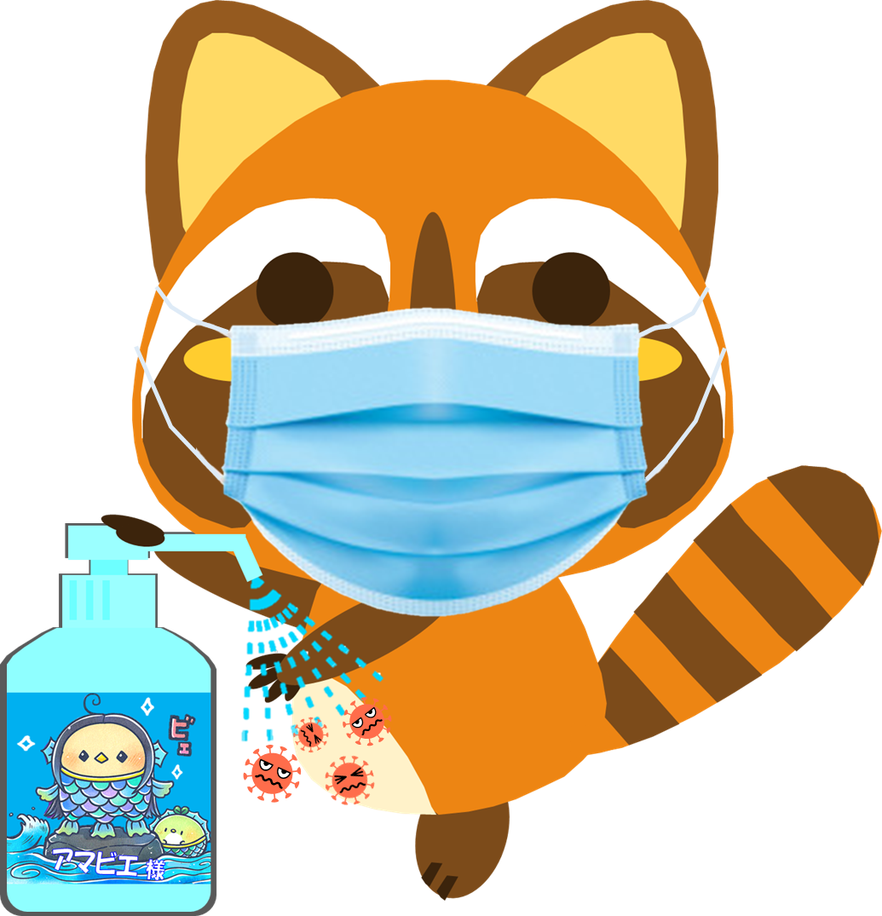
◆必要以上に大きな声は出さないで下さい。
◆こまめな手洗いやアルコール消毒など基本的な衛生対策を徹底して下さい。
◆できる限り更衣室の利用を控えて下さい。
◆施設利用後２週間以内に新型コロナウイルス感染症を発症した場合は、
施設管理者に対して速やかに報告して下さい。

申請書
令和3年度 |  | 第44回

市民バドミントン選手権大会参加申込書

 | 出 場 種 目 区 分 |  |  | （出場種目区分に〇印を付けて下さい）
区分 | ・一般男子Ａクラス ・一般男子Ｂクラス ・一般女子Ａクラス ・一般女子Ｂクラス
氏 名 |  | 登録・有無 | 所属チーム | 年齢 | ﾁｰﾑ内ﾗﾝｸ | 住 所
ふりがな |  | 有・無
 |  |  |  |  |  |  | (
ふりがな |  | 有・無
 |  |  |  |  |  |  | (

区分 | ・一般男子Ａクラス ・一般男子Ｂクラス ・一般女子Ａクラス ・一般女子Ｂクラス
氏 名 |  | 登録・有無 | 所属チーム | 年齢 | ﾁｰﾑ内ﾗﾝｸ | 住 所
ふりがな |  | 有・無
 |  |  |  |  |  |  | (
ふりがな |  | 有・無
 |  |  |  |  |  |  | (

区分 | ・一般男子Ａクラス ・一般男子Ｂクラス ・一般女子Ａクラス ・一般女子Ｂクラス
氏 名 |  | 登録・有無 | 所属チーム | 年齢 | ﾁｰﾑ内ﾗﾝｸ | 住 所
ふりがな |  | 有・無
 |  |  |  |  |  |  | (
ふりがな |  | 有・無
 |  |  |  |  |  |  | (

区分 | ・一般男子Ａクラス ・一般男子Ｂクラス ・一般女子Ａクラス ・一般女子Ｂクラス
氏 名 |  | 登録・有無 | 所属チーム | 年齢 | ﾁｰﾑ内ﾗﾝｸ | 住 所
ふりがな |  | 有・無
 |  |  |  |  |  |  | (
ふりがな |  | 有・無
 |  |  |  |  |  |  | (

申込責任者 氏 名 |  |  | 住 所 |  |  | (
ふりがな

＊同一チームから同じ種目区分に、2ペア以上出す場合はチーム内でのランクを付けて
下さい。又、申込チームごとに必ず所属チーム名を明記して下さい。

上記の通り申込致します。令和3年 月 日
 |  | （公財） 豊田市スポーツ協会 会長 礒谷 裕司 殿
\ 円也
領 収 書
きりとりせん

殿 \ 円也
但し令和3年度豊田市民バドミントン選手権大会参加料として上記の通り領収いたしました
令和３年 月 日 豊田市バドミントン協会

